Sheet1
TIPO DE CAMBIO CRUZADO, TIPO DE CAMBIO REAL Y ALBITRAJE.

Fecha y hora de recolección de datos: 14/01/2021 12:51 p. m.
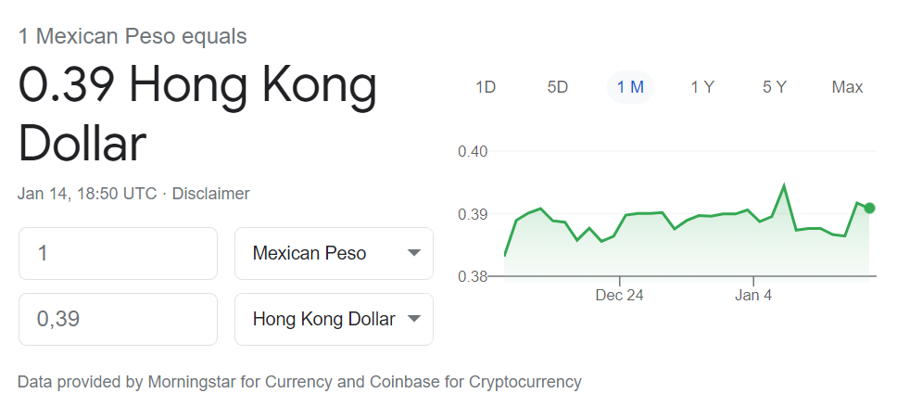
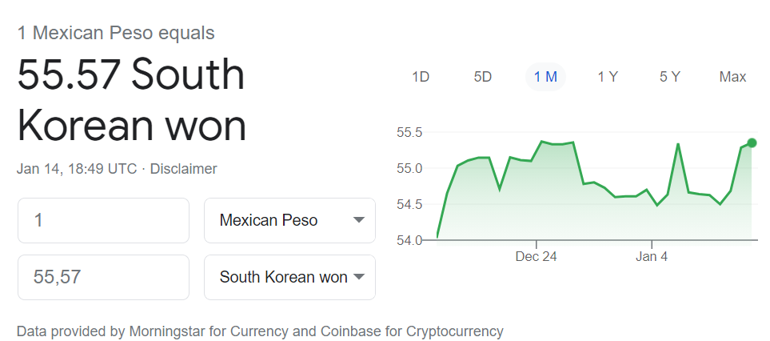

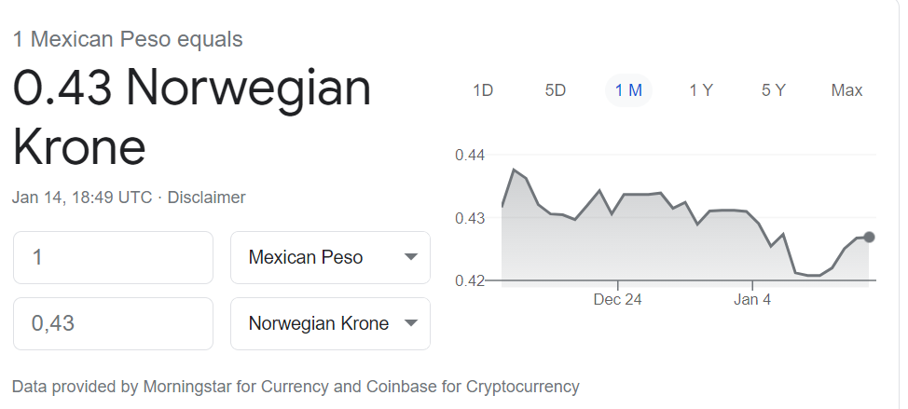
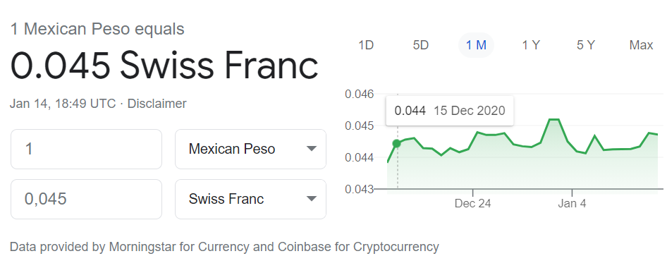

 |  |  |  |  |  |  |  |  | Bloomberg | Google
 |  |  |  | MXN/USD | 0.0508 |  |  | MXN/USD | 0.0508 | - | Comparación. |  | Diferencia
 |  |  |  | USD/CHF | 0.8872 |  |  | MXN/CHF | 0.04507 | 0.045 | El de Bloomberg es mayor |  | 0.00
 |  |  |  | USD/NOK | 8.4584 |  |  | MXN/NOK | 0.4297 | 0.43 | El de Google es mayor |  | 0.00031
 |  |  |  | USD/HKD | 7.7538 |  |  | MXN/HKD | 0.3939 | 0.39 | El de Bloomberg es mayor |  | 0.00389304
 |  |  |  | USD/KRW | 1098.16 |  |  | MXN/KRW | 55.7865 | 55.57 | El de Bloomberg es mayor |  | 0.216528

México (Pesos mexicano) - Noruega (Corona noruega)
 | En México (Bloomberg): | 2.3272769519 | NOK/MXN | le que equivale a |  | 0.4297 | MXN/NOK
 | En Noruega (Google): | 0.4300 | MXN/NOK | lo que equivale a |  | 2.3256 | NOK/MXN

 | 1.- Pedir pretado 1000 coronas noruegas en Noruega.
 | 2.- Vender las 1000 coronas en México al tipo de cambio 2.327277 NOK/MXN |  |  |  | Se reciben | 2327.2769519 | pesos
 | 3.- Vender los 2377.277 pesos en Noruega al tipo de cambio .43 MXN/NOK |  |  |  | Se reciben | 1000.7290893 | coronas.
 | 4.- Regresar las 100o coronas. Al final, se obtiene una ganancia de |  |  |  |  | 0.7291 | coronas.

México (Pesos mexicanos) - Corea del Sur (Wones)
 | En México (Google): | 0.0180 | KRW/MXN |  |  |  |  |  |  | Se llega a la conclusion de que el won es más caro en México.
 | En Corea del sur (Bloomberg): | 55.7865 | MXN/KRW | lo que equivale a |  | 0.017925474767 | KRW/MXN

 | 1. Pedir prestado 1000 wones en Corea del Sur.
 | 2. Vender los wones en México a .0180 KRW/MXN |  |  |  | Se reciben | 17.995321216 | pesos
 | 3. Se venden los 17.99532 pesos en Corea a 55.7865 MXN/KRW |  |  |  | Se reciben | 1003.8964909 | wones
 | 4. Devolver los 1000 wones. Al final, se obtiene una ganancia de |  |  |  |  | 3.8964909124 | wones

Tabeta Wacom PTH460K0A. Tienda: Amazon United States y Amazon México.
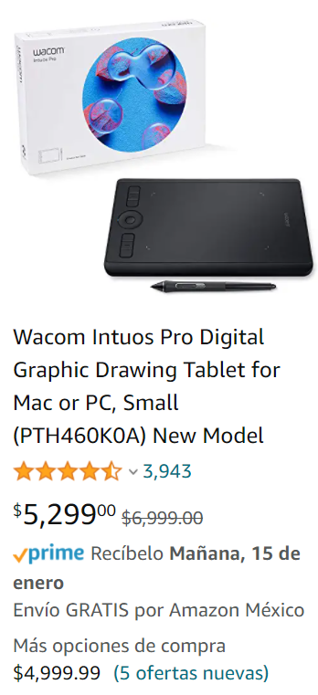

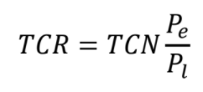

 |  |  |  |  |  |  |  |  |  |  | Costo EU : | $249.02
 |  |  |  |  |  |  |  |  |  |  | Costo Mex: | $5,299.00
 |  |  |  |  |  |  |  |  |  |  | TCN | $19.69
 |  |  |  |  |  |  |  |  |  |  | TCR | 0.92507426004

 |  |  |  |  |  |  |  |  | Al tipo de cambio actual, sería posible comprar .92 tablas en Mexico con $249 USD.
 |  |  |  |  |  |  |  |  | Es decir, las tabletas son más caras en México, ni siquiera me alcanzaría para comprarla.

